NE
 |  | Telefone: 219 243 560 E-Mail: ENCOMENDAS@YESLDA.PT
CAMPOS DE PREENCHIMENTO OBRIGATÓRIO - O Formulario tem de ser preenchido na totalidade e enviado para encomendas@yeslda.pt
ENC. EDUCAÇÃO: |  |  |  |  |  |  | TELF:
DADOS DE FATURAÇÃO DO ALUNO
ALUNO/NIF:
FORMA DE PAGAMENTO : MENCIONADO NA "CONFIRMAÇÃO DE ENCOMENDA", QUE ENVIAREMOS VIA E-MAIL
CROQUI | REF | ARTIGO | PREÇO | TAMANHOS
 |  |  |  | XS | S | M | L | XL | 2XL | Sub-Tot
FARDA NORMAL
 | 1726 | POLO CINTADO TASE (VER TABELA MEDIDAS ANEXA) S(34/36) M(36/38) L(38/40) | 10.00 €
 |  | POLO CINTADO TAPS (VER TABELA MEDIDAS ANEXA) S(34/36) M(36/38) L(38/40) | 10.00 €
 |  | POLO CINTADO TAIE (VER TABELA MEDIDAS ANEXA) S(34/36) M(36/38) L(38/40) | 10.00 €
 | 1730 | POLO UNISEXO TASE (VER TABELA MEDIDAS ANEXA) M(42) L(44) XL(46) 2XL(48) | 10.00 €
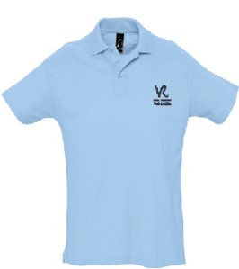 |  | POLO UNISEXO TAPS ( VER TABELA MEDIDAS ANEXA) M(42) L(44) XL(46) 2XL(48) | 10.00 €
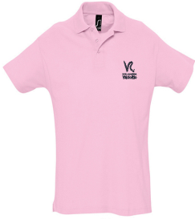 |  | POLO UNISEXO TAIE (VER TABELA MEDIDAS ANEXA) M(42) L(44) XL(46) 2XL(48) | 10.00 €
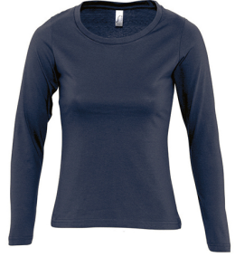 | 1847 | TSHIRT MANGA COMPRIDA INVERNO S(34/36) M(36/38) L(38/40) XL(42/44) | 6.50 €
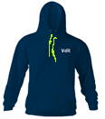 | 2455 | SWEATSHIRT TASE S(34/36) M(36/38) L(38/40) XL(42/44) 2XL(44/46) | 21.00 €
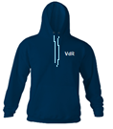 |  | SWEATSHIRT TAPS S(34/36) M(36/38) L(38/40) XL(42/44) 2XL(44/46) | 21.00 €
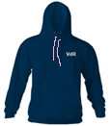 |  | SWEATSHIRT TAIE S(34/36) M(36/38) L(38/40) XL(42/44) 2XL(44/46) | 21.00 €
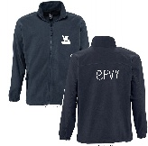 | 1725 | CASACO POLAR COM FECHO XS(34/36) S(36/38) M(38/40) L(42/44) XL(44/46) | 19.00 €
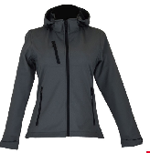 |  | CASACO EXTERIOR CINZENTO S(34/36) M(36/38) L(38/40) XL(42/44) | 32.00 € |  |  |  |  |  |  | 0.00 €
GINÁSTICA
 | 1487 | CORSÁRIOS S(34/36) M(36/38) L(38/40) XL(42/44) | 8.00 €
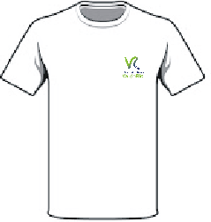 | 1488 | TSHIRT S(34/36) M(36/38) L(40/42) XL(44/46) | 6.50 €
TOTAL: |  |  |  |  |  |  |  |  |  | 0.00 €
NOTAS: | Preencher em cada quadrado o nº de unidades pretendidas
 | Qualquer troca (tamanho ou defeito) só será aceite num prazo de 8 dias após entrega
 | Tamanhos especiais. Existência em stock sujeita a confirmação
Atenção - o não preenchimento dos dados de facturação resulta na emissão da factura ao consumidor final sem que seja possível a sua rectificação

